Ark1
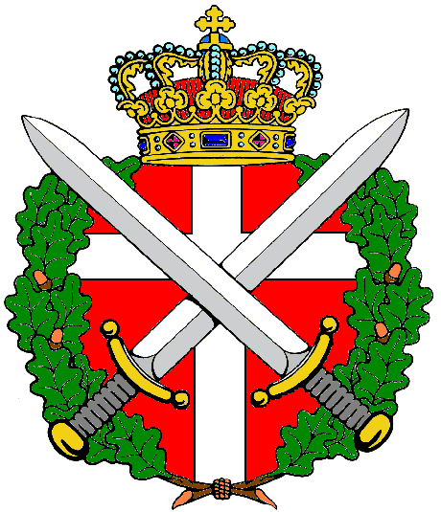

DANSKE SOLDATERFORENINGERS LANDSRAAD
Protektor Hendes Majestæt Dronningen

Medlemstal pr. 1. januar 2023

 | 01.01.2023 | 01.01.2022 | til-/afg.

De Danske Garderforeninger | 10,446 | 10,056 | 390
Danske Livregiments Soldaterforening | 225 | 237 | -12
Slesvigske Fodregiments Soldaterforening | 417 | 422 | -5
Prinsens Livregiments Soldaterforening | 767 | 825 | -58
Sjællandske Livregiments Soldaterforening | 202 | 192 | 10
Falsterske Fodregiments Soldaterforening | 391 | 412 | -21
Fynske Livregiments Soldaterforening | 127 | 139 | -12
Dronningens Livregiments Soldaterforening | 360 | 375 | -15
Danske Gardehusarforeninger | 953 | 993 | -40
Danske Dragonforeningers Sammenslutning | 501 | 567 | -66
Danske Feltartilleriforeninger | 502 | 533 | -31
Luftværns-Artilleri-Foreningen | 327 | 358 | -31
De Danske Pionerforeninger | 218 | 235 | -17
Telegrafregimenternes Soldaterforening | 260 | 261 | -1
Trænregiments Soldaterforening | 850 | 845 | 5
Intendanturforeningen | 224 | 227 | -3
Hærens Konstabel- og Korporalforening | 4,206 | 4,185 | 21
De Allieredes Danske Våbenfæller | 72 | 69 | 3
Hovedorg. af Officerer i Danmark | 3,569 | 3,563 | 6
The Danish Soldiers Club of Northern Californ | 131 | 142 | -11
Danmarks Veteraner | 3,382 | 3,247 | 135
Militærpolitiforeningen | 816 | 819 | -3

Total | 28,946 | 28,702 | 244

